САДРЖАЈ
2023/2024 | СРЕДЊЕ ОБРАЗОВАЊЕ, БИЛТЕН (табеле)
 | SECONDARY EDUCATION, BULLETIN (tables)
 | 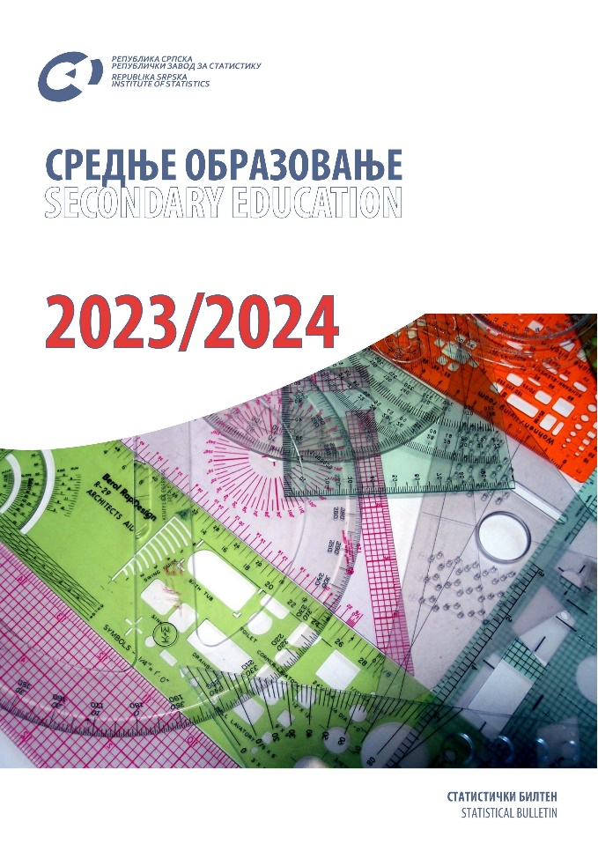

 | ТАБЕЛЕ | TABLES
 | ЗНАКОВИ И СКРАЋЕНИЦЕ | SYMBOLS AND ABBREVIATIONS
 | ПОДРУЧЈА ДЈЕЛАТНОСТИ | SECTIONS OF ECONOMIC ACTIVITY

ТАБЕЛЕ |  | TABLES

1.1. Одјељења и ученици средњих школа по полу и разредима на почетку школске године |  | 1.1. Secondary school classes and pupils by sex and grade at the beginning of the school year
1.2. Поновци у средњим школама по полу и разредима на почетку школске године |  | 1.2. Repeaters in secondary schools by sex and grade at the beginning of the school year
1.3. Ученици са сметњама у развоју укључени у редовну наставу по полу и разредима на почетку школске године |  | 1.3. Pupils with disabilities included in regular education programme by sex and grade at the beginning of the school year
1.4. Уписани ученици у средње школе према врсти школе на почетку школске године |  | 1.4. Secondary school enrolment by type of school at the beginning of the school year
1.5. Ученици средњих школа који су завршили школу према врсти школе на крају школске године |  | 1.5. Secondary school pupils who completed school, by type of school at the end of the school year
1.6. Наставници у средњим школама на почетку школске године |  | 1.6. Secondary school teachers at the beginning of the school year
2.1. Одјељења и ученици средњих школа према врсти средње школе, полу и разредима на почетку школске 2023/2024. године |  | 2.1. Secondary school classes and pupils by type of secondary school, sex and grade at the beginning of the school year 2023/2024
2.2. Поновци у средњим школама по полу, разредима и врсти школе на почетку школске 2023/2024. године |  | 2.2. Repeaters in secondary schools by sex, grade and type of schools at the beginning of the school year 2023/2024
2.3. Ученици са сметњама у развоју укључени у редовну наставу по полу, разредима и врсти школе на почетку школске 2023/2024. године |  | 2.3. Pupils with disabilities included in regular education programme by sex, grade and type of school at the beginning of the school year 2023/2024
2.4. Ученици школа за дјецу са сметњама у развоју по врсти програма на почетку школске 2023/2024. године |  | 2.4. Pupils of schools for children with disabilities by type of programme at the beginning of the school year 2023/2024
2.5. Ученици са сметњама у развоју укључени у редовну наставу по врсти сметње на почетку школске 2023/2024. године |  | 2.5. Pupils with disabilities included in regular teaching programme by type of disability at the beginning of the school year 2023/2024
2.6. Ученици средњих школа према врсти школе и називу страног језика на почетку школске 2023/2024. године |  | 2.6. Secondary school pupils by type of school and foreign language learned at the beginning of the school year 2023/2024
2.7. Ученици средњих школа који уче страни језик по години рођења на почетку школске 2023/2024. године |  | 2.7. Secondary school pupils learining a foreign language by year of birth ath the beginning of the school year 2023/2024
2.8. Ученици средњих школа који су завршили школу према нивоу ISCED-a, полу и години рођења у периоду од 26.9.2022 до 25.09.2023. године |  | 2.8. Secondary school pupils who completed school, by isced level, sex and year of birth, in the period between 26th september 2022 and 25 thseptember 2023
2.9. Ученици средњих школа који су завршили школу по полу и пољу образовања у периоду од 26.09.2022 до 25.09.2023. године |  | 2.9. Secondary school pupils who completed school, by sex and field of study, in the period between 26th september 2022 and 25th september 2023
2.10. Ученици средњих школа који су у периоду од 26.09.2022. до 25.09.2023. године промијенили школу према разлозима, разредима, полу и врсти средње школе |  | 2.10. Secondary school pupils who changed school in the period between 26th september 2022 and 25 th september 2023, by reason, grade, sex and type of secondary school
2.11. Ученици средњих школа који су напустили школовање према разлозима, разредима, полу и врсти средње школе у периоду од 26.09.2022. до 25.09.2023. године |  | 2.11. Secondary school pupils who discontinued schooling in the period between 26th september 2022 and 25 th september 2023, by reason, grade, sex and type of secondary school
2.12. Ученици средњих школа¹⁾ по полу и години рођења на почетку школске 2023/2024. године |  | 2.12. Secondary school pupils1) by sex and year of birth at the beginning of the school year 2023/2024
2.13. Ученици гимназије (опште средње образовање)²⁾ по полу и години рођења на почетку школске 2023/2024. године |  | 2.13. Grammar school pupils (general secondary education)2) by sex and year of birth at the beginning of the school year 2023/2024
2.14. Ученици стручних школа (средње стручно образовање)²⁾ по полу и години рођења на почетку школске 2023/2024. године |  | 2.14. Vocational school pupils (vocational secondary education)2) by sex and year of birth at the beginning of the school year 2023/2024
2.15. Ученици средњих школа по разредима, полу и пољу образовања на почетку школске 2023/2024. године |  | 2.15. Secondary school pupils by grade, sex and field of education at the beginning of the school year 2023/2024
2.16. Опремљенос средњих школа рачунарима према врсти средње школе на почетку школске 2023/2024. године |  | 2.16. Number of computers in secondary schools at the beginning of the school year 2023/2024
2.17. Наставници према врсти школе гдје предају, полу и врсти запослености на почетку школске 2023/2024. године |  | 2.17. Teachers by type of school where they teach, sex and type of employment at the beginning of the school year 2023/2024
2.18. Наставници средњих школа по полу, врсти школе и годинама старости на почетку школске 2023/2024. године |  | 2.18. Secondary school teachers by sex, type of school and age at the beginning of the school year 2023/2024
2.19. Особље средњих школа (без наставника) према категорији, полу и врсти запослености на почетку школске 2023/2024. године |  | 2.19. Secondary school staff (excluding teachers) by category, sex and type of employment at the beginning of the school year 2023/2024
3.1. Ученици средњих школа по градовима и општинама на почетку школске 2023/2024. године |  | 3.1. Secondary school pupils by city and municipality at the beginning of the school year 2023/2024
3.2. Ученици са сметњама у развоју по градовима и општинама укључени у редовну наставу на почетку школске 2023/2024.године |  | 3.2. Pupils with disabilities included in regular teaching programme at the beginning of the school year 2023/2024, by city and municipality
3.3. Наставници средњих школа по градовима и општинама на почетку школске 2023/2024. године |  | 3.3. Secondary school teachers by city and municipality, at the beginning of the school year 2023/2024
3.4. Наставници средњих школа по градовима и општинама, полу и годинама старости на почетку школске 2023/2024. године |  | 3.4. Secondary school teachers by city and municipality, sex and age at the beginning of the school year 2023/2024
4.1. Полазници школа за образовање одраслих по полу и разредима на почетку школске године |  | 4.1. Attendees of schools of education for adults, by sex and grade, at the beginning of the school year
4.2. Полазници школа за образовање одраслих по полу, разредима и години рођења на почетку школске 2023/2024. године |  | 4.2. Attendees of schools of education for adults, by sex, grade and year of birth, at the beginning of the school year 2023/2024
4.3. Полазници образовања одраслих по полу, пољима образовања и разредима на почетку школске 2023/2024. године |  | 4.3. Attendees of education for adults by sex, field of study and grade at the beginning of the school year 2023/2024
4.4. Полазници који су завршили средње образовање одраслих према полу у периоду од 26.09.2022. до 25.09.2023. године |  | 4.4. Attendees who completed secondary educaton for adults, in the period between 26th september 2022 and 25th september 2023, by sex
4.5. Полазници који су завршили средње образовање одраслих према полу и години рођења у периоду од 26.09.2022. до 25.09.2023. године |  | 4.5. Attendees who completed secondary educaton for adults, in the period between 26th september 2022 and 25 th september 2023, by sex and year of birth
5.1. Домови ученика и студентски домови |  | 5.1. Halls of residence for pupils and students
5.2. Ученици и студенти у домовима према врсти установе, школи коју похађају и градовима и општинама |  | 5.2. Pupils and students in halls of residence by type of institution, school attended and city and municipality
5.3. Ученици према плаћању боравка у дому, 2023. |  | 5.3. Pupils by payment for the stay in halls of residence, 2023
5.4. Ученици према социо-професионалној категорији родитеља - издржаоца, 2023. |  | 5.4. Pupils by socio -professional category of the parent - supporter, 2023
5.5. Запослени у домовима ученика, 2023. |  | 5.5. Employees in halls of residence for pupils, 2023
5.6. Корисна површина домова ученика, 2023. |  | 5.6. Usable area of halls of residence for pupils, 2023
5.7. Структура смјештајног капацитета домова ученика, 2023. |  | 5.7. Composition of accommodation capacities of halls of residence for pupils, 2023

 | ЗНАКОВИ И СКРАЋЕНИЦЕ | SYMBOLS AND ABBREVIATIONS

- | нема појаве | no occurrence
... | не располаже се податком | data not available
0 | податак је мањи од 0,5 од дате јединице мјере | data lower than 0.5 of the given unit of measure
* | исправљен податак | corrected data
1) | ознака за напомену у табели | symbol for footnote in a table
TJ | тераџул | Тerajoule
Gcal | гигакалорија | Gigacalorie
Mtoe | милион тона еквиваленатa нафте | Million tonnes of oil equivalent
GWh | гигават час | Gigawatt-hour
t | тона | tonne
Stm3 | стандардни метар кубни природног гаса | Standard cubic metre of natural gas

 | ПОДРУЧЈА ДЈЕЛАТНОСТИ1) | SECTIONS OF ECONOMIC ACTIVITY1)

A | Пољопривреда, шумарство и риболов | Agriculture, forestry and fishing
B | Вађење руда и камена | Mining and quarrying
C | Прерађивачка индустрија | Manufacturing
D | Производња и снабдијевање електричном енергијом, гасом, паром и климатизација | Electricity, gas, steam and air-conditioning supply
E | Снабдијевање водом, канализација, управљање отпадом и дјелатности санације (ремедијације) животне средине | Water supply, sewerage, waste management and remediation
F | Грађевинарство | Construction
G | Трговина на велико и на мало; поправка моторних возила и мотоцикала | Wholesale and retail trade; repair of motor vehicles and motorcycles
H | Саобраћај и складиштење | Transportation and storage
I | Дјелатност пружања смјештаја, припреме и послуживања хране; хотелијерство и угоститељство | Accommodation and food service activities
J | Информације и комуникације | Information and communication
K | Финансијске дјелатности и дјелатности осигурања | Financial and insurance activities
L | Пословање некретнинама | Real estate activities
M | Стручне, научне и техничке дјелатности | Professional, scientific and technical activities
N | Административне и помоћне услужне дјелатности | Administrative and support service activities
O | Јавна управа и одбрана; обавезно социјално осигурање | Public administration and defence; compulsory social security
P | Образовање | Education
Q | Дјелатности здравствене заштите и социјалног рада | Human health and social work activities
R | Умјетност, забава и рекреација | Arts, entertainment and recreation
S | Остале услужне дјелатности | Other services
T | Дјелатности домаћинстава као послодаваца; дјелатности домаћинстава која производе различиту робу и обављају различите услуге за сопствену потребу | Activities of households as employers; undifferentiated goods- and services- producing activities of households for own use
U | Дјелатности екстериторијалних организација и органа | Activities of extra-territorial organisations and bodies

 | 1) Према Уредби о класификацији дјелатности Републике Српске („Службени гласник Републике Српске“, број 8/14) | 1) Pursuant to the Decision on the Classification of Economic Activities of Republika Srpska (“Official Gazette of Republika Srpska”, No. 9/13 and 33/13).

